Sheet1
Project SKP/SKPP ICM

Menu
 | Konfirmasi Instore Promo | http://172.20.14.9:4242/Transaction/KonfirmasiInstorePromo | SIM
 |  | http://appmcg5.indomaret.lan:2020/Transaction/KonfirmasiInstorePromo | PROD

JOB
 | CREATE_CSV_SKP
 | CREATE_CSV_SKPP

FTP KIRIM EXSISTING

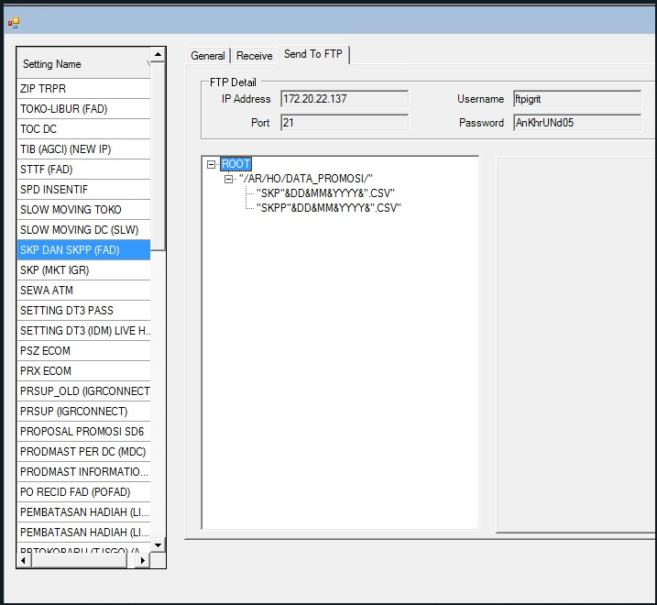
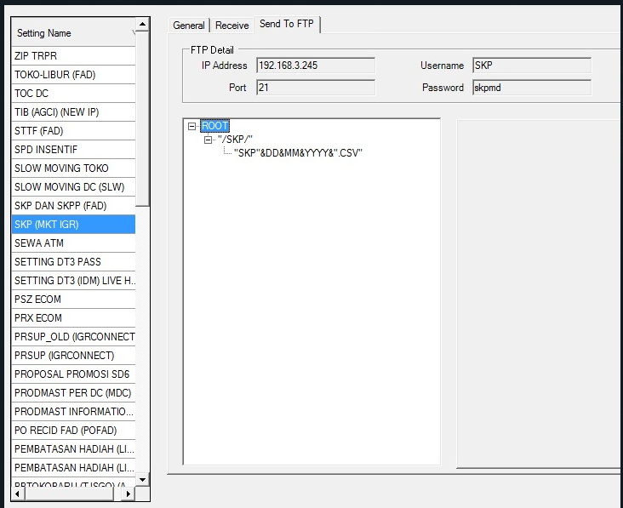

Terdapat penambahan kolom pada tabel T_KONFIRMASI yaitu kolom ICM varchar2(1)

